Januar
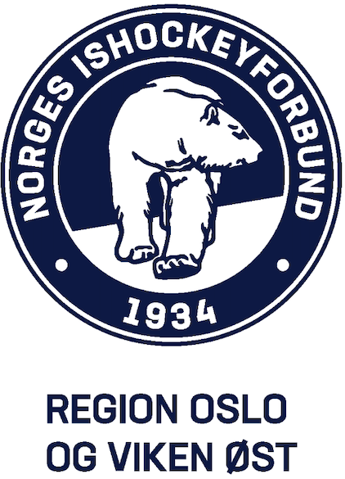
Hva |  | Årsklasse | Dato | FRA | Til | Arrangerende Klubb
Serieturnering ROVØ 23-24 |  | U7 | 2024-01-07 | 12:00:00 | 16:00:00 | Furuset

Behov istid |  |  |  | 11:51:00 | 15:36:00 | 3:45:00 | 4:10:00

Turneringsformat |  | 7 lag | 6 kamper | 1 pulje | 3 av 4 baner

 |  | Pulje 1
Kampstart |  | 12:00:00
Kampslutt |  | 15:11:00
Kamptid |  | 0:15:00
Pause mellom kampene |  | 0:09:00
Isprepp |  | 0:25:00

Pulje 1
Lagnavn | Antall spillere | Garderobe
Furuset
Hasle-Løren Blå
Manglerud Stars
Hasle-Løren Rød
Vålerenga Blå
Ski Gul
Vålerenga Rød

Spillere totalt | 0

Kampprogram
Tider |  | Minibane 1 |  | Minibane 2 |  | Minibane 3 |  | Minibane 4 | Dette laget
Fra | Til | Lag | Lag | Lag | Lag | Lag | Lag | Står tom | spiller ikke
12:00:00 | 12:15:00 | Furuset | Hasle-Løren Blå | Manglerud Stars | Hasle-Løren Rød | Vålerenga Blå | Ski Gul |  | Vålerenga Rød
12:24:00 | 12:39:00 | Furuset | Vålerenga Rød | Hasle-Løren Blå | Manglerud Stars | Hasle-Løren Rød | Vålerenga Blå |  | Ski Gul
12:48:00 | 13:03:00 | Ski Gul | Vålerenga Rød | Furuset | Manglerud Stars | Hasle-Løren Blå | Hasle-Løren Rød |  | Vålerenga Blå
13:03:00 | 13:28:00 | Isprep
13:28:00 | 13:43:00 | Vålerenga Blå | Vålerenga Rød | Furuset | Hasle-Løren Rød | Hasle-Løren Blå | Ski Gul |  | Manglerud Stars
13:52:00 | 14:07:00 | Manglerud Stars | Vålerenga Blå | Hasle-Løren Rød | Ski Gul | Hasle-Løren Blå | Vålerenga Rød |  | Furuset
14:07:00 | 14:32:00 | Pause
14:32:00 | 14:47:00 | Furuset | Vålerenga Blå | Manglerud Stars | Ski Gul | Hasle-Løren Rød | Vålerenga Rød |  | Hasle-Løren Blå
14:56:00 | 15:11:00 | Furuset | Ski Gul | Manglerud Stars | Vålerenga Rød | Hasle-Løren Blå | Vålerenga Blå |  | Hasle-Løren Rød
15:11:00 | 15:36:00 | Rydding og isprep

 |  | Hvem spiller mot hvem
 |  | Furuset | Hasle-Løren Blå | Manglerud Stars | Hasle-Løren Rød | Vålerenga Blå | Ski Gul | Vålerenga Rød
 |  | Hasle-Løren Blå | Furuset | Hasle-Løren Rød | Manglerud Stars | Ski Gul | Vålerenga Blå | Furuset
 |  | Vålerenga Rød | Manglerud Stars | Hasle-Løren Blå | Vålerenga Blå | Hasle-Løren Rød | Vålerenga Rød | Ski Gul
 |  | Manglerud Stars | Hasle-Løren Rød | Furuset | Hasle-Løren Blå | Vålerenga Rød | Hasle-Løren Blå | Vålerenga Blå
 |  | Hasle-Løren Rød | Ski Gul | Vålerenga Blå | Furuset | Manglerud Stars | Hasle-Løren Rød | Hasle-Løren Blå
 |  | Vålerenga Blå | Vålerenga Rød | Ski Gul | Ski Gul | Furuset | Manglerud Stars | Hasle-Løren Rød
 |  | Ski Gul | Vålerenga Blå | Vålerenga Rød | Vålerenga Rød | Hasle-Løren Blå | Furuset | Manglerud Stars

